consen数据
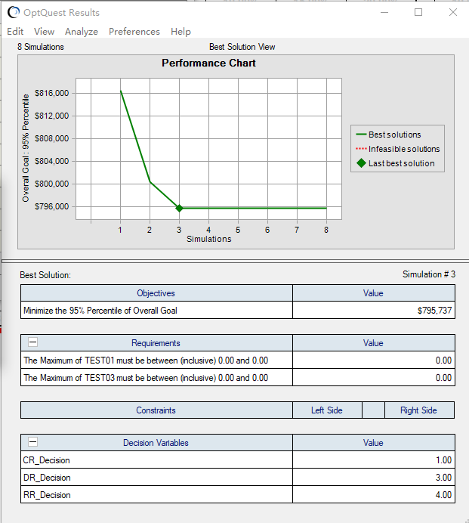
START |  |  |  | 均值 |  | 优化 |  |  | 均值
 | AT | -0.26 | 0.47 | 0.105 | 0.28 |  | -0.22 | 0.35 | 0.065
 | ST | 19.41 | 24.67 | 22.04 | 21.76 |  | 13.94 | 18.11 | 16.025
 | UT | 14.87 | 19.42 | 17.145 | 16.97 |  | 10.8 | 14.19 | 12.495
 | CR | 8.95 | 13.13 | 11.04 | 11 |  | 6.58 | 9.47 | 8.025
 | DR | 1.98 | 4.01 | 2.995 | 2.997 |  | 13.79 | 19.27 | 16.53
 | RR | 0.51 | 1.5 | 1.005 | 0.98 |  | 0.52 | 1.49 | 1.005

 | OVERGAL | $723,483 | $826,769 | 775126 | 729806
 | QUALITY | $219,270 | $287,351 | 253310.5 | 228869
 | EFFORT | $486,830 | $558,395 | 522612.5 | 500937

